Tuần 01
STT | Mã sinh viên | Họ và tên | Vai trò / Nội dung công việc | Đánh giá của giảng viên / TA
1 | 20183864 | Nguyễn Lan Anh
2 | 20183903 | Vũ Bình Dương
3 | 20183598 | Phạm Văn Nam
4 | 20183917 | Vũ Minh Hiếu
5 | 20183955 | Hoàng Nhật Minh

 |  |  |  |  | Nội dung thực hiện cho Bài tập tuần 01
Bài 1.1:
 | a. Phát biểu đúng nhất về sản phẩm phần mềm trong các phát biểu sau
 | 1. Phần mềm bao gồm ba phần chính: chương trình máy tính, cấu trúc dữ liệu (ngoài và trong) và tài liệu
 | b. MS Word thuộc loại phần mềm nào?
 | 3. Phần mềm ứng dụng
 | c. Chọn phát biểu đúng nhất trong các phát biểu sau?
 | 1. Mục tiêu của công nghệ phần mềm (SE) là phát triển các sản phẩm phần mềm có chất lượng cao, thời gian phát triển nhanh với chi phí hợp lý
Bài 1.2:
 | a. Khái niệm về phần mềm:
 | Phần mềm ( Software - SW) như một khái niệm đối nghĩa với phần cứng (Hardware - HW)
 | Phần mềm là:
 | - Các lệnh (chương trình máy tính) khi được thực hiện thì cung cấp những chức năng và kết quả mong muốn
 | - Các cấu trúc dữ liệu làm cho chương trình thao tác thông tin thích hợp
 | - Các tư liệu mô tả thao tác và cách sử dụng chương trình
 | Theo nghĩa hẹp: SW là dịch vụ chương trình để tăng khả năng xử lý của phần cứng máy tính
 | Theo nghĩa rộng: SW là tất cả các kỹ thuật ứng dụng để thực hiện những dịch vụ chức năng cho mục đích nào đó bằng phần cứng

 | Một phần mềm mà em thường xuên sử dụng: Google Chrome
 | - Các lệnh: phần mềm Google Chrome thực hiện chức năng truy cập web, giúp người dùng truy cập đến các trang web trên Internet an toàn, tốc độ và ổn định nhưng đơn giản so với các trình duyệt khác
 | và nhiều tính năng khác như: truy cập web ẩn danh, lưu lịch sử duyệt web, bảo mật, quản lí tác vụ, giao diện người dùng, …
 | - Các câu trúc dữ liệu: Google Chrome quản lí thông tin về các trang web, account người dùng, thông tin về lịch sử duyệt web, thời gian duyệt web, số lượt truy cập vào một trang web, …
 | - Các tư liệu: ta có thể dễ dàng tìm kiếm các tài liệu về chính sách của google chrome như: chính sách người dùng, bảo mật, … tài liệu về lịch sử phát triển, các công nghệ được ứng dụng, quá trình thử nghiệm,…
 | b.
 | Năm thuộc tính chất lượng cho một phần mềm tốt:
 | - Phản ánh đúng yêu cầu người dùng (tính hiệu quả - effectiveness)
 | - Chứa ít lỗi tiềm tàng
 | - Giá thành không vượt quá giá ước lượng ban đầu
 | - Dễ vận hành, sử dụng
 | - Tính an toàn và độ tin cậy cao
 | Đánh giá về Google Chrome:
 | - Phản ánh đúng yêu cầu người dùng: là phần mềm đáp ứng rất tốt nhu cầu sử dụng Internet của người dùng
 | - Chứa ít lỗi tiềm tàng: Google Chrome thường xuyên có các phiên bản cập nhập nâng cấp, ít khi gặp lỗi và có tính bảo mật cao
 | - Là một phần mềm được phát triển bởi Google, phổ biến nhất trong các trình duyệt hiện nay
 | - Khi cài đặt Google Chrome trên máy, người dùng có thể dễ dàng sử dụng nhờ giao diện thuận tiện, có thể quay lại trang web trước đó, mở nhiều tab cùng 1 lúc, …
 | - Tính an toàn và độ tin cậy cao: Google Chrome có các chính sách bảo mật thông tin người dùng, đề cao tính năng bảo mật trong quá trình phát triển và đã được công nhận, nhiều người tin dùng
Bài 1.3:
 | Phần mềm AirVisual trong ví dụ là phần mềm thời gian thực (Real time software)
 | 1. Phần mềm hệ thống:
 | VD: Hệ điều hành (Microsoft Windows, Mac OS, Ubuntu, IOS, Android, Window Phone..), Phần mềm điều khiển thiết bị (Driver)
 | 2. Phần mềm trí tuệ nhân tạo
 | VD: Phần mềm lái xe tự động, Deep Vision - Phần mềm nhận diện khuôn mặt, Engati - Nền tảng chatbot miễn phí, Cortana- trợ lý ảo ứng dụng AI cho phép người dùng quản lý các tác vụ, Recent News- ứng dụng tin tức ứng dụng trí tuệ nhân tạo
 | 3. Phần mềm thời gian thực:
 | VD: Adeos, ChorusOS, Phần mềm AirVisual thu thập các số liệu về chỉ số không khí
 | 4. Phần mềm nghiệp vụ
 | VD: Mimosa, Facework, Phần mềm quản lý nguồn nhân lực, Phần mềm quản lý thư viện,..

Bài 1.4: Lựa chọn đề tài số 3 "Quản lý sử dụng nhà văn hóa"
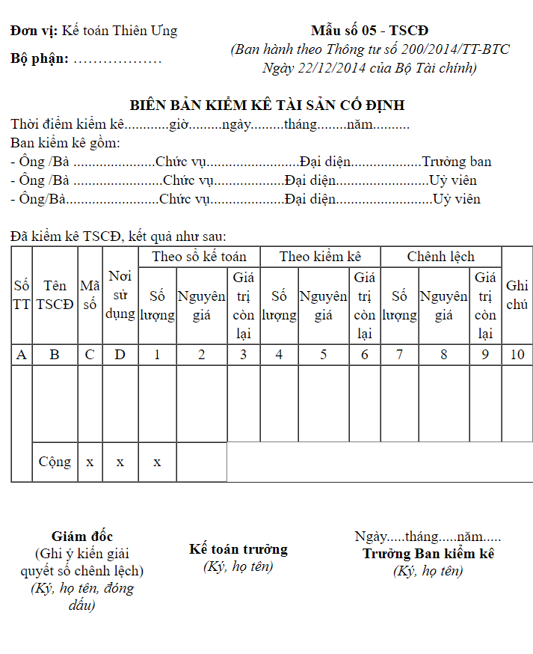
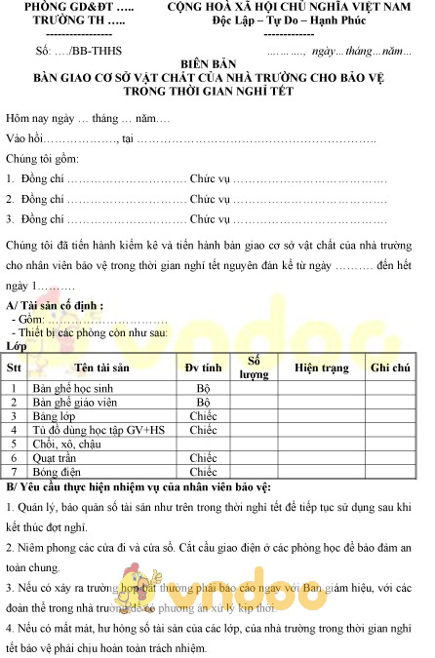

 | Một số tri thức về quản lý hội trường: https://www.cungviettiephp.com.vn/gioi-thieu-chung/quy-che-hoat-dong/quy-che-quan-ly-dieu-hanh-hoi-truong-lon.html

Tuần 02
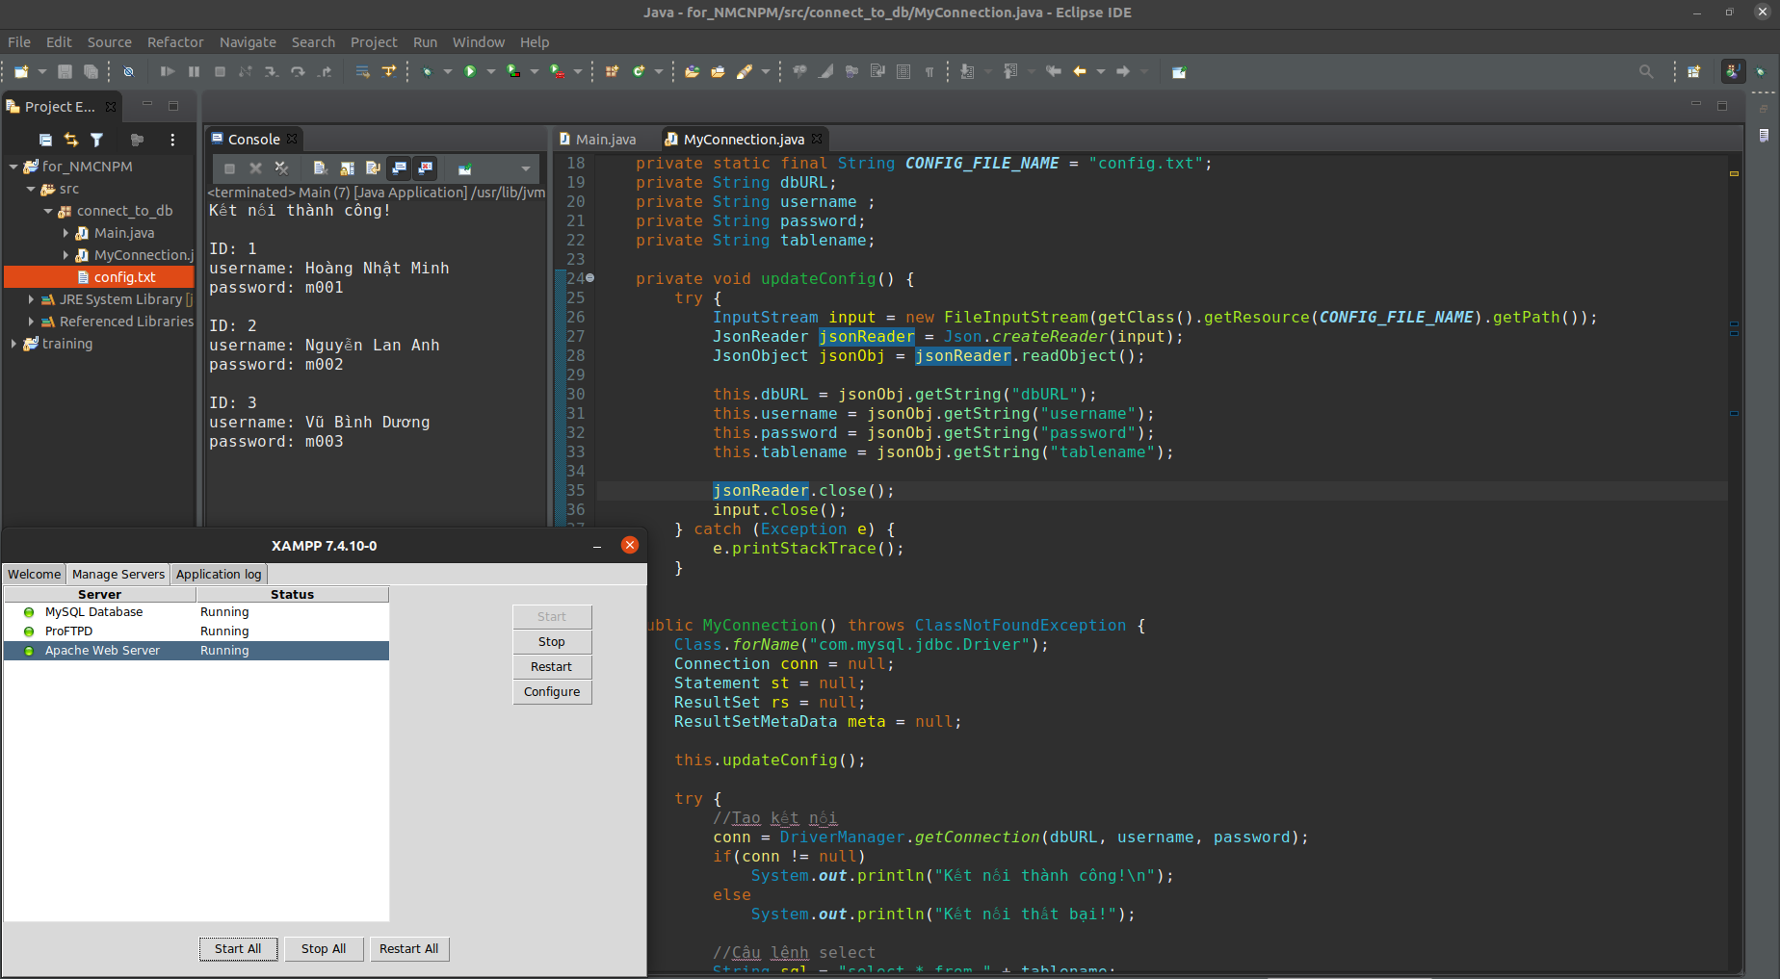
STT | Mã sinh viên | Họ và tên | Vai trò / Nội dung công việc | Đánh giá của giảng viên / TA
1 | 20183864 | Nguyễn Lan Anh
2 | 20183903 | Vũ Bình Dương
3 | 20183598 | Phạm Văn Nam
4 | 20183917 | Vũ Minh Hiếu
5 | 20183955 | Hoàng Nhật Minh

 |  |  |  |  |  | Nội dung thực hiện cho Bài tập tuần 02
1.1 | a-2
 | b-1
 | c-1/3/4
1.2
 | 1.software life cycle
 | 2.incremental model
 | 3.Software process
 | 4.Prototyping
 | 5.sprial model
 | 6.RAD
 | 7.waterfall
 | 8.testing
 | 9.Maintenance
 | 10.Componentbased

1.3
 |  | Column1 | Column2 | Column3 | Column4 | Column5
 |  | Mô hình | Đặc điểm chính | Ưu điểm | Nhược điểm | Tình huống áp dụng phù hợp
 |  | Mô hình thác nước | Tuyến tính, không quay lui | Đơn giản, hoạt động tốt đối với các dự án nhỏ, dễ dàng bảo trì | Không thể chấp nhận thay đổi yêu cầu, khó quay lại giai đoạn trước, thời gian lâu, không thích hợp cho các dự án phức tạp và thường xuyên thay đổi | Yêu cầu ổn định, ứng dụng nhỏ, môi trường ổn định
 |  | Mô hình chế thử | Lặp, xây dựng bản mẫu | Làm rõ yêu cầu của khách hàng, đỡ tốn kém | Chỉ sử dụng được cho pha đầu tiên | khi yêu cầu chưa rõ ràng
 |  | Mô hình gia tăng | tuần tự, lặp, tăng dần | Sớm tạo ra nguyên mẫu của sản phẩm, độ linh hoạt cao, đơn giản cho quá trình kiểm tra, dễ dàng quản lý rủi ro | Chi phí cao, yêu cầu khả năng thiết kế và phương pháp tốt. | Áp dụng khi yêu cầu rõ ràng, đầy đủ, khi cần sớm có nguyên mẫu để giới thiệu quảng bá.
 |  | Mô hình xoắn ốc | Lặp, quản trị rủi ro | Tốt cho các hệ phần mềm quy mô lớn, dễ kiểm soát các mạo hiểm ở từng mức tiến hóa | Khó thuyết phục khách hàng là phương pháp tiến hóa xoắn ốc có thể kiểm soát được, chưa được sử dụng rộng rãi. | Các ứng dụng lớn và hệ thống lớn được xây dựng theo từng giai đoạn
 |  | Mô hình dựa thành phần | Tái sử dụng | Nhanh chóng tiết kiệm | Bị phụ thuộc vào tác giả của thành phần tái sử dụng
1.4
 |  | Input | Process | Output
 |  | Tên tài sản | Thêm, sửa, xóa tài sản | Báo cáo nhập/xuất
 |  | Mã số tài sản
 |  | Số lượng |  | Báo cáo thống kê tài sản hiện có và đang trong sử dụng
 |  | Đơn vị
 |  | Ngày nhập/xuất
 |  | Giá tài sản
 |  | Tên người thuê | Kiểm tra, in hợp đồng, tính phí | Hợp đồng cho thuê
 |  | Số CMND
 |  | HKTT
 |  | Ngày thuê
 |  | Thời gian thuê
 |  | Mã số tài sản
 |  | Số lượng
 |  | Tên sự kiện | Kiểm tra, in thông báo | Thông báo tổ chức sự kiện
 |  | Ngày tổ chức
 |  | Thời gian
 |  | Địa điểm
 |  | Nội dung

 |  | Vũ Bình Dương

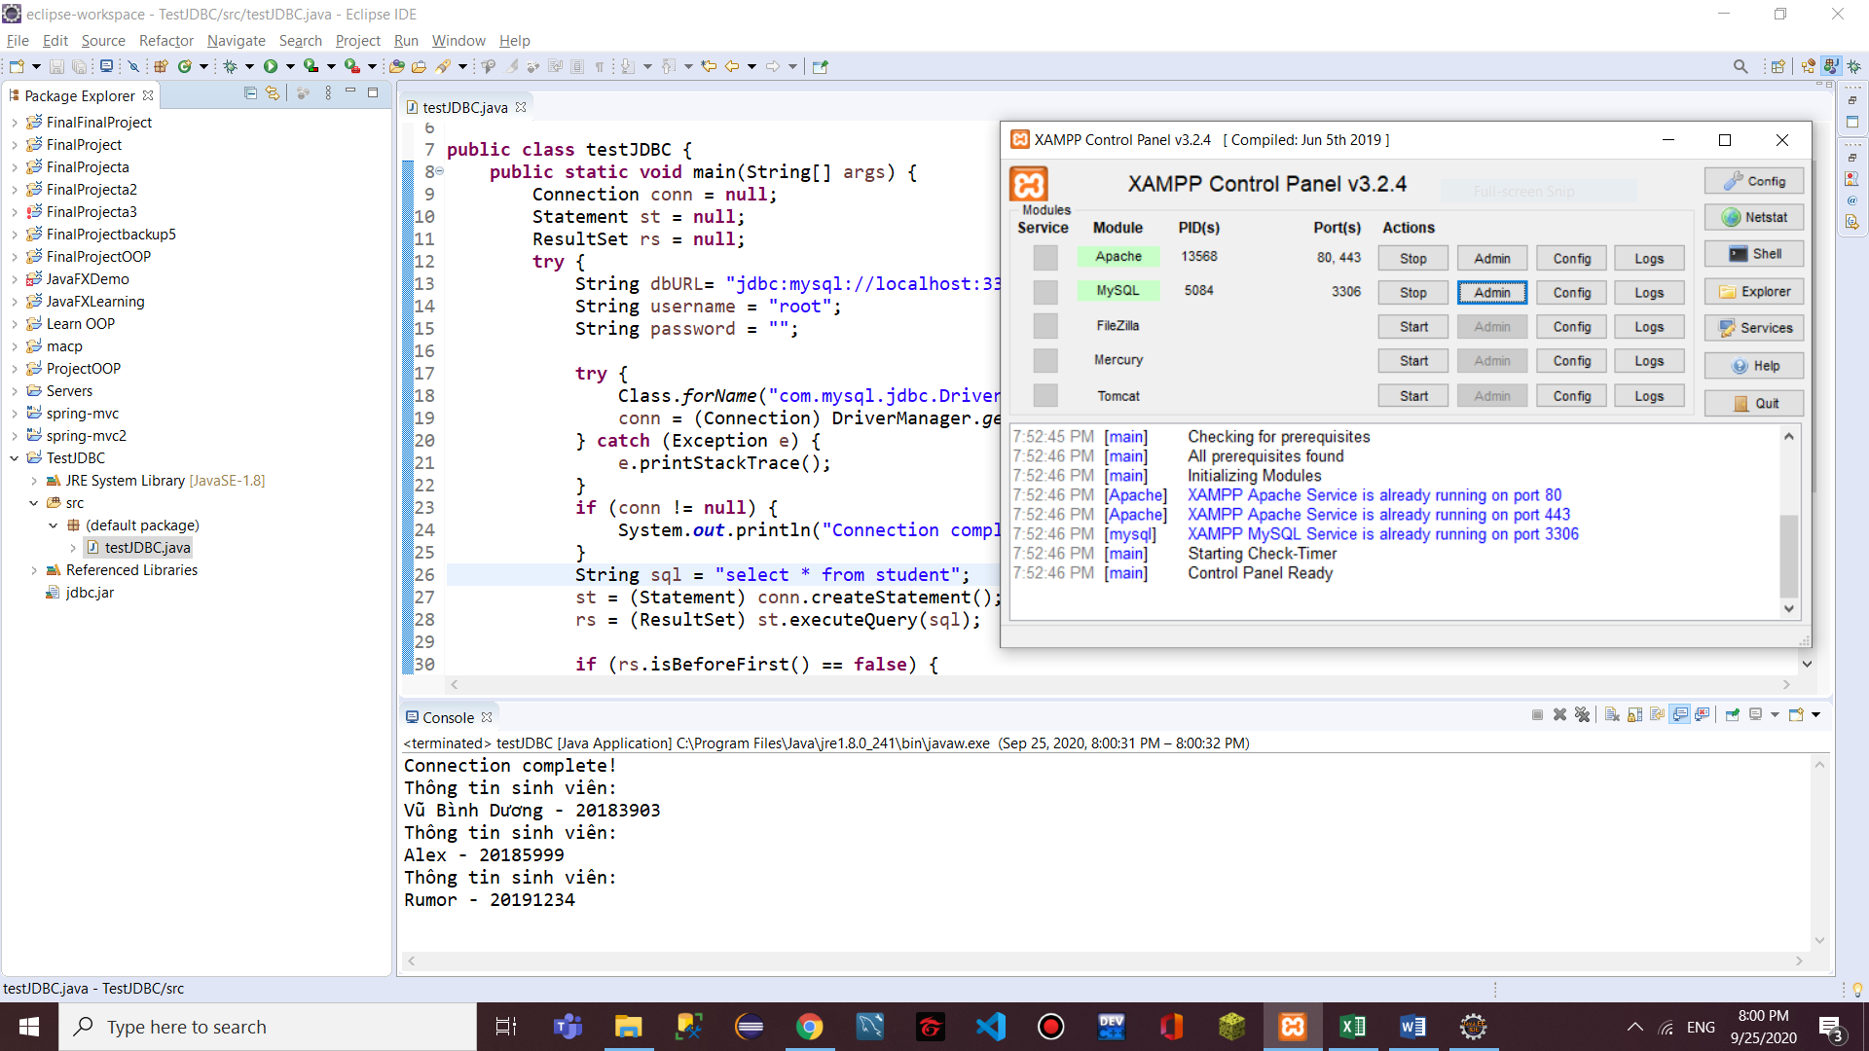

 |  | Nguyễn Lan Anh
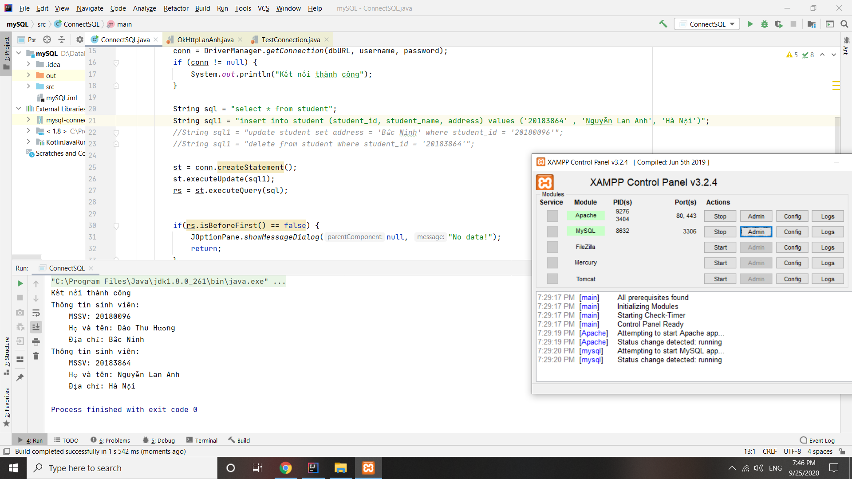

 |  | Phạm Văn Nam

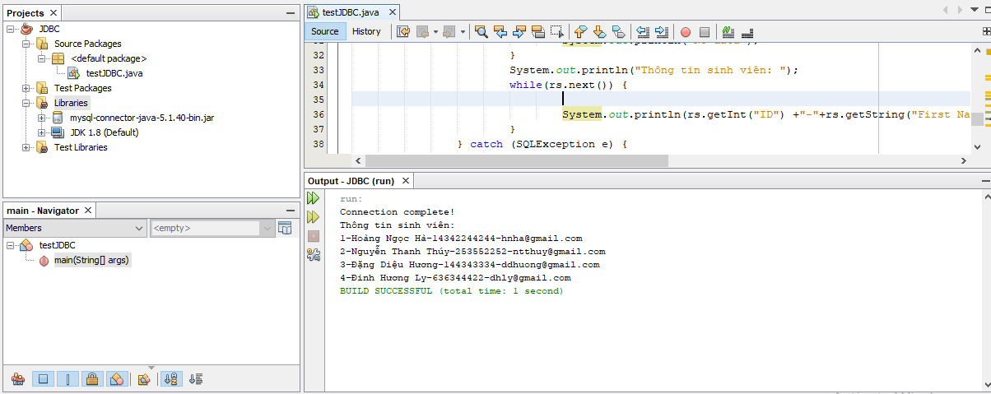

 |  | Hoàng Nhật Minh

Tuần 03
STT | Mã sinh viên | Họ và tên | Vai trò / Nội dung công việc | Đánh giá của giảng viên / TA
1 | 20183864 | Nguyễn Lan Anh
2 | 20183903 | Vũ Bình Dương
3 | 20183598 | Phạm Văn Nam
4 | 20183917 | Vũ Minh Hiếu
5 | 20183955 | Hoàng Nhật Minh

 |  |  |  |  |  | Nội dung thực hiện cho Bài tập tuần 03

1.1
 | a - 3. Một phiên bản gia tăng của phần mềm hoàn thành
 | b - 1. Danh sách đầy đủ các yêu cầu hiện không có trong bản phát hành sản phẩm
 | c - 3. Write test, write code, refactor

1.2
 |  | Mô hình thác nước | Phương pháp Scrum
 | Đặc điểm chính | Nặng về các kết quả trung gian | chia thành mới phân đoạn lặp (sprint) -> chia nhỏ hệ thống thực hiện các daily stand-up meeting
 | Đặc điểm các pha phát triển | riêng biệt với các điểm kiểm tra và phân phối | Các sprint khá ngắn (khoảng 4 tuần), độ dài các sprint như nhau, không gián đoạn, sprint này kết thúc, sprint khác tiếp tục thực hiện
 | Kích thước nhóm phát triển | Nhóm quy mô lớn, phân hóa công việc cao | Các nhóm nhỏ
 | Phong cách quản lý | Khó đáp ứng các thay đổi trong yêu cầu của khách hàng | ScrumMaster là người chịu trách nhiệm dự án, quyết định thứ tự thực hiện các yêu khách hàng
 | Quan điểm về sự thay đổi trong dự án | không thay đổi được | Dự án có nhiều thay đổi liên tục trong quá trình thực hiện
 | Vấn đề xây dựng tài liệu | Được chú trọng | Không chú trọng đến vấn đề xây dựng tài liệu
 | Đối phó với các nguy cơ/ rủi ro | Khách hàng phải kiên nhẫn ; yêu cầu của khách hàng thay đổi ; phụ thuộc vào kế hoạch | Thích ứng tốt cho các dự án có mức độ rủi ro cao
 | Tình huống áp dụng phù hợp | Các dự án lớn, yêu cầu được làm rõ từ đầu, hầu như không thay đổi | Yêu cầu dự án chưa rõ ràng ngay từ đầu, dự án có nhiều thay đổi yêu cầu trong quá trình thực hiện

1.3 | Sprint (30/9-7/10/2020)
 |  | Tên chức năng | Người phụ trách | Trạng thái | Start | Finish | Duration
 | Làm bài tập về nhà | Bài 1.1 - 1.2 | Cả nhóm | done
 |  | Bài 1.3 | Lan Anh | doing
 |  | Bài 1.4 | Minh Hoàng
 | Tìm hiểu các công cụ | MySQL | Cả nhóm | doing
 |  | JavaFX | Dương | doing
 | Thảo luận các case study | đưa ra các ý tưởng
 |  | đánh giá ý tưởng
 |  | bình chọn
 |  | trốt các chức năng

1.4 | Tự đánh giá

 | Thành viên | GOOD | BAD | TRY
 | Nguyễn Lan Anh | Thân thiện
 |  | Phân tích tổng hợp tốt
 |  | gắn kết mọi người

 | Hoàng Nhật Minh | Kiến thức nền tảng tốt
 |  | Hoàn thành tốt nhiệm vụ

 | Vũ Bình Dương | Teamwork tốt
 |  | Chịu khó tìm hiểu
 |  | Kế hoạch làm việc rõ ràng

 | Vũ Minh Hiếu | Teamwork tốt
 |  | Tích cực đưa ra ý tưởng
 |  | Biết lắng nghe

 | Phạm Văn Nam | Hòa đồng
 |  | Có trách nghiệm
 |  | Nhiều ý tưởng hay

1.5 | Biểu đồ hoạt động
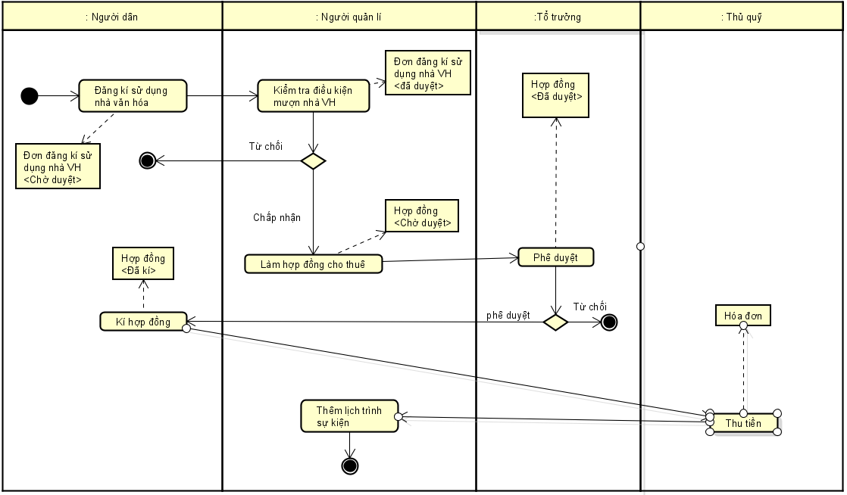

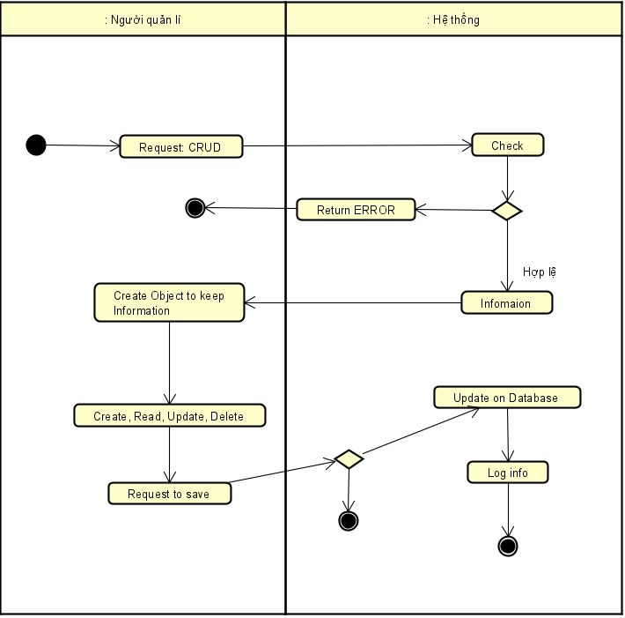

 | Tài liệu đính kèm:
 | - Đơn đăng kí sử dụng nhà văn hóa: https://docs.google.com/document/d/1wI3brI9OS8rbEf_bXf2cCWjluMUJJ_8Le8eZAFcML0A/edit?fbclid=IwAR1LQleLcY0LGTtevPdJrqEo9rXj19yfpayTYUtGe9Yl0EsWWX2XnGXpxig
 | - Hợp đồng cho thuê mặt bằng nhà văn hóa: https://docs.google.com/document/d/1sqRKzwH3NtB8G6SpXRuzRHdhafxSACsknaWqGzob2hM/edit

1.6 | Biểu đồ phân cấp chức năng

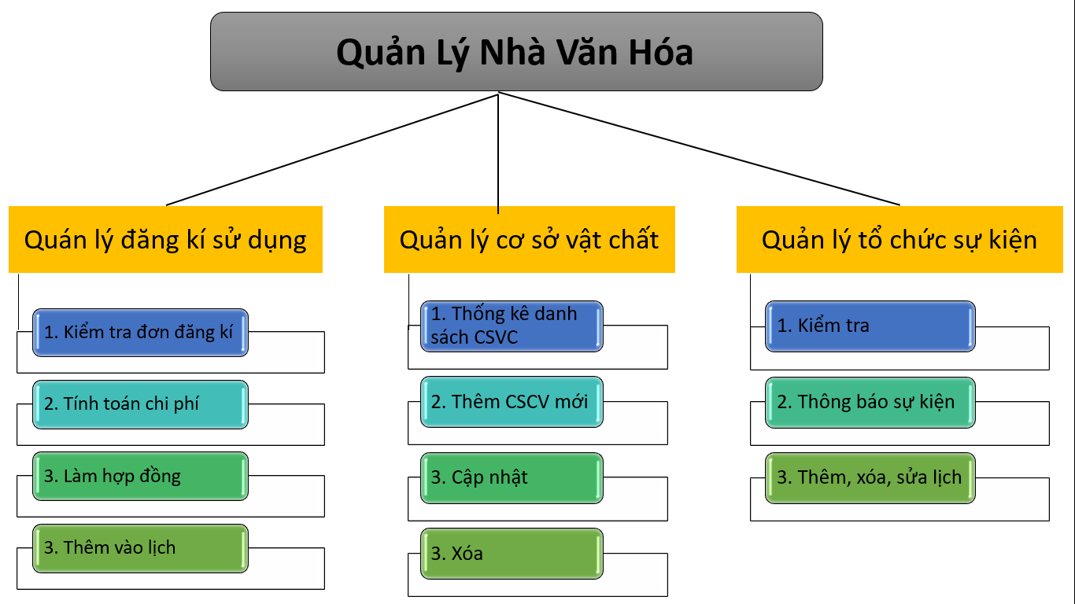

1.7 | Mô tả các chức năng
 | Tên chức năng | Mô tả | Đánh giá khả năng thực hiện
 | Đăng kí sử dụng nhà văn hóa | Cho phép người quản lý kiểm tra đơn đăng kí sử dụng, ghi nhận thông tin, tính phí sử dụng nhà văn hóa, làm hợp đồng cho mượn, ghi lại lịch trình các sự kiện. | Có khả năng thực hiện
 |  |  | Đây là chức năng quan trọng nhất, cần nhiều thời gian và công sức của cả nhóm
 | Quản lí cơ sở vật chất | Cho phép người quản lý thao tác các công việc thêm, đọc, sửa, xóa cơ sở vật chất; kiểm tra thông tin các tài sản hiện có của nhà văn hóa, kiểm tra hiện trạng sử dụng, thống kê số lượng | Có khả năng thực hiện.

 | Quản lí tổ chức sự kiện | Cho phéo người quản lý kiểm tra và theo dõi lịch sử dụng nhà văn hóa, thông báo sự kiện, hoạt động chung của tổ dân phố, ghi lại lịch tổ chức tại nhà văn hóa. | Có khả năng thực hiện

 | Đăng kí sử dụng nhà văn hóa | Kiểm tra đơn đăng kí | Kiểm tra người đăng kí mượn nhà văn hóa có đủ điều kiện để mượn hay không.
 |  |  | Kiểm tra tình trạng và số lượng cơ sở vật chất mà người đó mượn cho sự kiện.
 |  |  | Kiểm tra lịch trình sử dụng nhà văn hóa.
 |  | Tính phí sử dụng | Chi phí sử dụng bao gồm phí mượn nhà văn hóa và chi phí sử dụng các cơ sở vật chất của nhà văn hóa.
 |  | Làm hợp đồng | Hợp đồng cần có sự phê duyệt của tổ trưởng tổ dân phố.
 |  |  | Hợp đồng là sự thỏa thuận với bên phía người đăng kí sử dụng nhà văn hóa
 |  | Ghi lại lịch | Nếu việc đăng kí sử dụng nhà văn hóa thành công, cần thêm vào lịch trình sử dụng nhà văn hóa, danh sách các sự kiện
 | Quản lí cơ sở vật chất | Thêm | Thêm mới các cơ sở vật chất mới vào cơ sở dữ liệu: loa, đài, bàn, ghế, màn chiếu, tivi,…
 |  | Cập nhật | Cập nhật hiện trạng, số lượng của từng cơ sở vật chất: còn mới hay cũ, số lượng bao nhiêu, tình trạng đang cho mượn hay lưu kho….
 |  | Xóa | Những cơ sở vật chất cũ, hỏng, không dùng được thì có thao tác xóa bỏ khỏi danh sách

 |  | Thông kê danh sách | In ra danh sách các cơ sở vật chất hiện có của nhà văn hóa, dùng làm mục đích kiểm kê, báo cáo tài sản…

Tuần 04
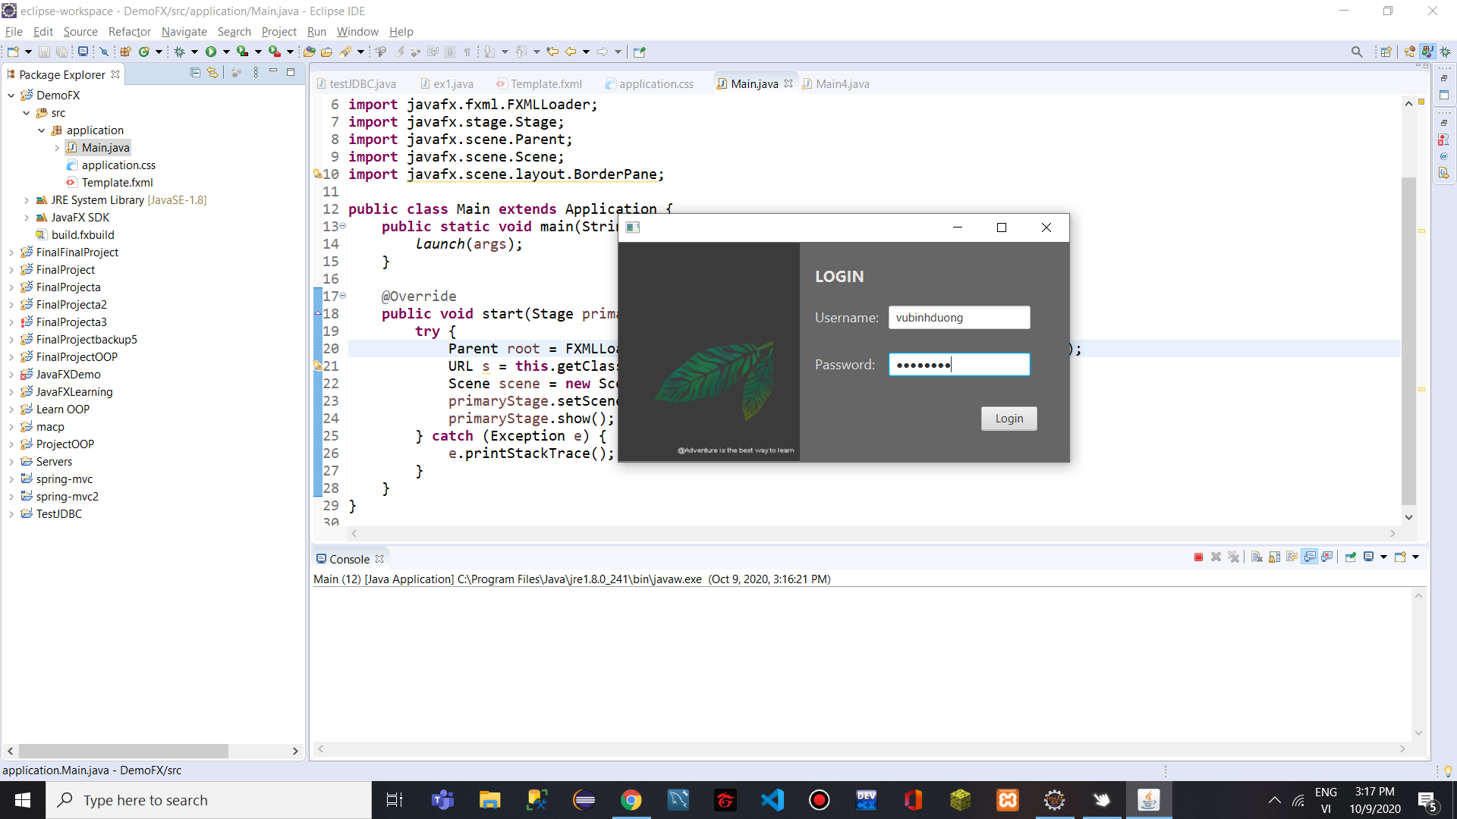
 | STT | Mã sinh viên | Họ và tên | Vai trò / Nội dung công việc | Đánh giá của giảng viên / TA
 | 1 | 20183864 | Nguyễn Lan Anh
 | 2 | 20183903 | Vũ Bình Dương
 | 3 | 20183598 | Phạm Văn Nam
 | 4 | 20183917 | Vũ Minh Hiếu
 | 5 | 20183955 | Hoàng Nhật Minh

 |  |  |  |  |  | Nội dung thực hiện cho Bài tập tuần 04
1.1
 | a | 2,4,5
 | b | 4
 | c | 1
1.2
 | a | Trong một dự án phần mềm, nhân lực được phân bổ vào các nhóm, mỗi nhóm có một vai trò khác nhau, tuy nhiên không thể thiếu sự gắn kết và phối hợp nhịp nhàng với nhau. Mỗi cá nhân ngoài việc hoàn thành tốt nhiệm vụ được giao thì cũng cần nắm bắt thông tin, hiểu được nhiệm vụ chung của cả nhóm để có thể đưa ra hướng giải quyết phù hợp với nhiệm vụ chung đó; ngoài ra cũng cần hỗ trợ các thành viên khác trong nhóm để nâng cao sức mạnh của cả nhóm. Để cho một cá nhân trong một nhóm nắm bắt được toàn bộ nhiệm vụ của các nhóm khác trong dự án, hiểu hết các chức năng trong dự án là một việc khó, tốn thời gian và công sức, còn chưa kể đến rào cản về trình độ nếu nhiệm vụ của mỗi nhóm đòi hỏi tính phân hóa chuyên môn cao. Vì vậy, việc hiểu toàn bộ các chức năng được thực hiện như thế nào (how) là điều không cần thiết, thế nhưng việc biết hết có những chức năng gì (what) và mối quan hệ qua lại giữa chúng với nhiệm vụ của mình như thế nào là điều hết sức ý nghĩa và có đóng góp to lớn vào thành công của dự án.

 | b | Chúng em đã từng làm bài tập lớn môn lập trình hướng đối tượng. Hoạt động này có thể được coi là phát triển phần mềm vì nó cũng trải qua các pha trong phát triển phần mềm, từ phân tích yêu cầu, thiết kễ, mã hóa, kiểm thử, bảo trì (thực chất là không cần bảo trì vì chúng em "bảo vệ" bài tập lớn là completed mất rồi). Trong hoạt động đó, chúng em chưa áp dụng mô hình vòng đời phần mềm nào mà chỉ đặt ra một số quy trình mà chúng em cho là đúng; so với 5 mức CMM thì chúng em ở mức 1, vì chúng em chưa có kinh nghiệm, quá trình làm phụ thuộc vào kĩ năng của từng cá nhân, đó là sản phẩm đầu tay nên chúng em cũng chưa có gì để lặp lại hay đưa ra chiến lược cụ thể. Từ đó có thể rút ra rằng không cần áp dụng mô hình vòng đời phần mềm vẫn có thể phát triển được phần mềm nhưng chất lượng phần mềm không cao, lãng phí thời gian, công sức, không phát huy được sức mạnh của đội nhóm; không có được chiến lược cụ thể với từng loại dự án mang tính chất khác nhau, dẫn đến không đạt được hiệu quả tối đa.

 | c | Việc có mặt của đại diện khách hàng trong nhóm phát triển là lợi thế to lớn cho các nhóm áp dụng phương pháp Alige: mọi sự thay đổi yêu cầu/ yêu cầu mới sẽ được cập nhật nhanh chóng; các chức năng chưa đáp ứng được yêu cầu đặt ra sẽ được phản hồi trong thời gian sớm nhất; các vấn đề phát sinh trong quá trình phát triển phần mềm sẽ nhanh chóng được thảo luận với đại diện khách hàng. Lí do là vì Alige mang tính chất linh hoạt, đáp ứng được các thay đổi, đặc biệt chú trọng việc liên tục lập trình và liên tục xác nhận yêu cầu của khách hàng, hoan nghênh sự thay đổi để có được lợi thế cạnh tranh

2
 | a
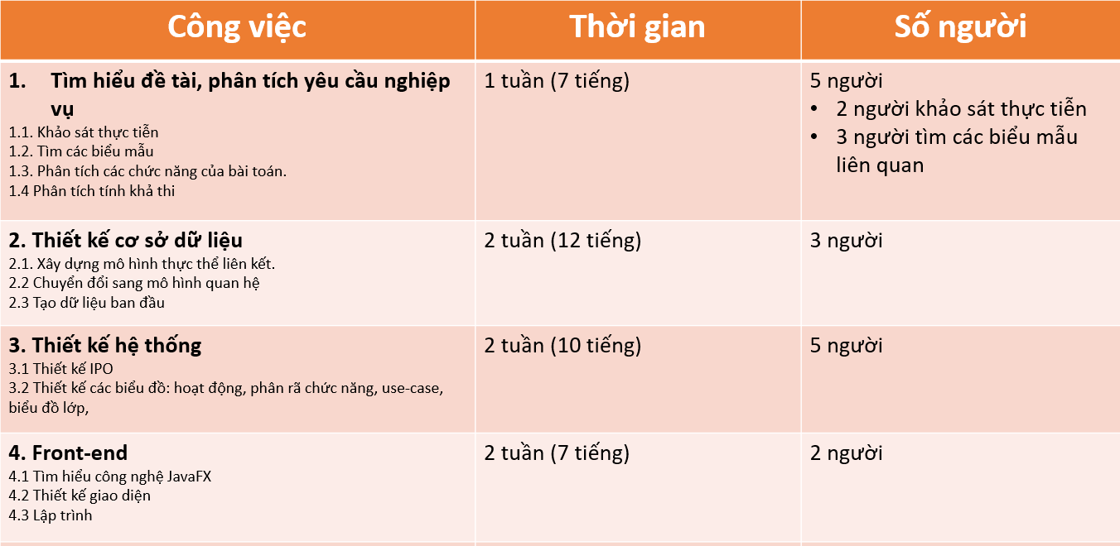

 | b

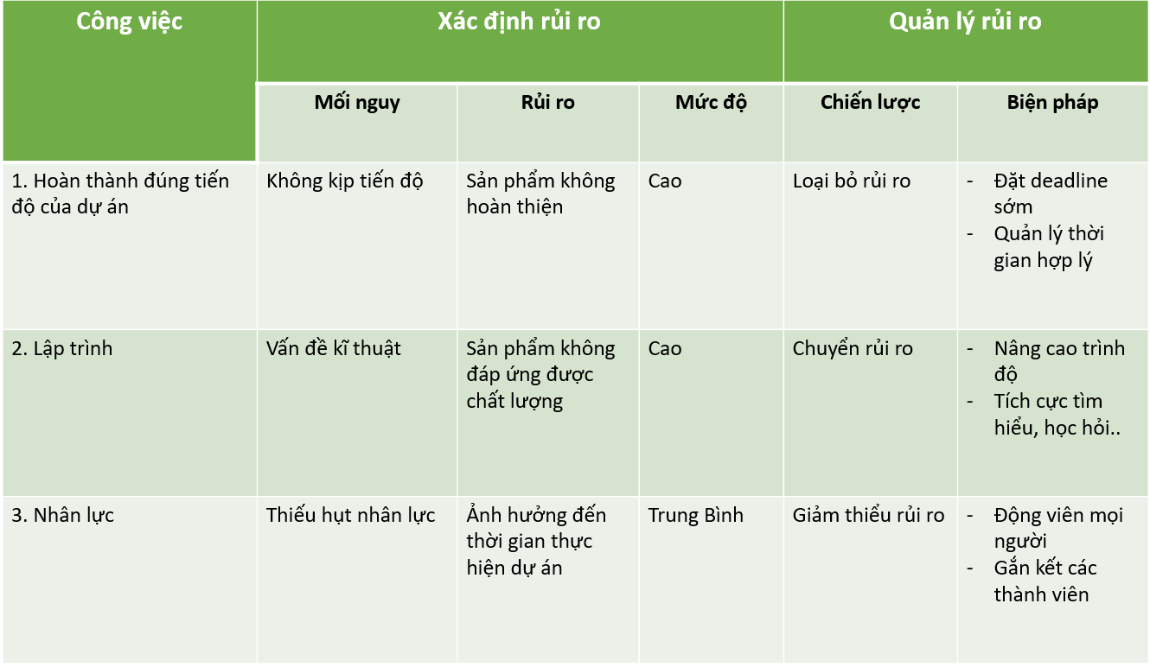

3
 |  | Nguyễn Lan Anh

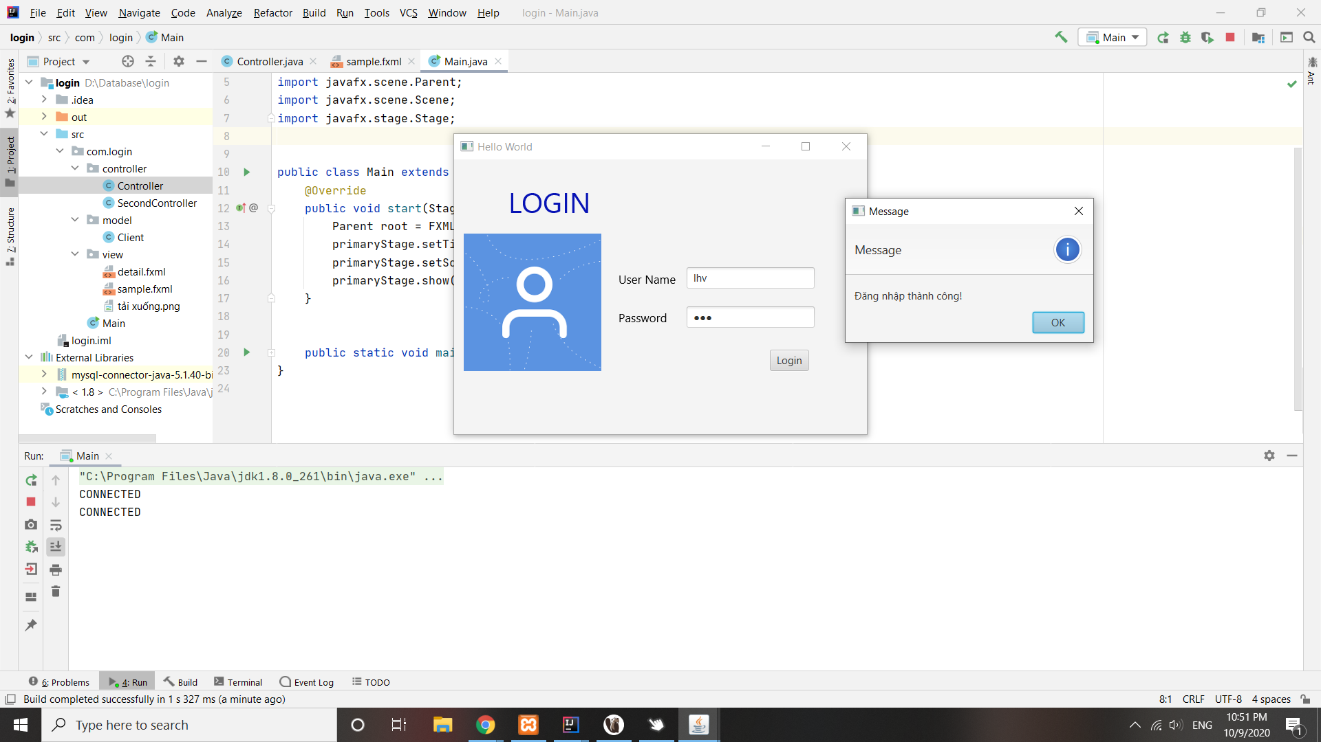

 |  | Vũ Minh Hiếu

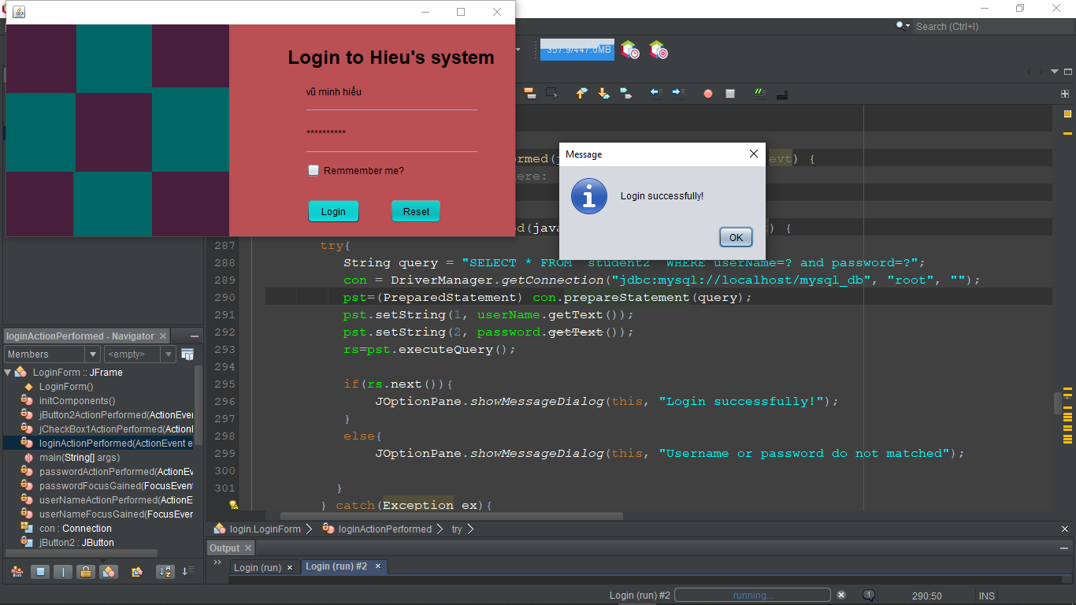

 |  | Vũ Bình Dương

Tuần 06
STT | Mã sinh viên | Họ và tên | Vai trò / Nội dung công việc | Đánh giá của giảng viên / TA
1 | 20183864 | Nguyễn Lan Anh
2 | 20183903 | Vũ Bình Dương
3 | 20183598 | Phạm Văn Nam
4 | 20183917 | Vũ Minh Hiếu
5 | 20183955 | Hoàng Nhật Minh

 |  |  |  |  |  | Nội dung thực hiện cho Bài tập tuần 06

1.1
 | a3
 | b2
 | c2
 | d1
 | e4
 | f123
1.2 | a
 | 1. Giới thiệu 1.1. Mục đích của tài liệu yêu cầu 1.2. Phạm vi của sản phẩm 1.3. Các định nghĩa, từ viết tắt 1.4. Các tham chiếu 1.5. Tổng quan về tài liệu yêu cầu 2. Mô tả chung 2.1. Giới thiệu chung về sản phẩm 2.2. Các chức năng của sản phẩm 2.3. Đặc điểm của người sử dụng 2.4. Các ràng buộc 2.5. Giả thiết và các phụ thuộc 3. Đặc tả yêu cầu: bao gồm các yêu cầu chức năng, phi chức năng, miền ứng dụng và giao diện. 4. Phụ lục 5. Chỉ mục
b | • Những vấn đề từ phía người dùng:
 | – Người dùng không hiểu họ muốn gì
 | – Người dùng liên tục thay đổi yêu cầu
 | – Người dùng không hiểu về kỹ thuật
 | – Người dùng không hiểu về quy trình phát triển
 | • Những vấn đề từ phía nhà phát triển:
 | – Ngôn từ của người dùng và nhà phát triển không khớp nhau
 | – Nhà phát triển cố lái cho yêu cầu của người dùng khớp với một hệ thống hay mô hình
 | sẵn có thay vì phát triển một hệ thống theo nhu cầu của khách hàng
 | – Việc phân tích có thể do các lập trình viên thực hiện thay vì các nhân viên có kỹ năng
 | phân tích để có thể hiểu được nhu cầu của khách hàng một cách đúng đắn
 | • Những vấn đề khác:
 | – Các yêu cầu thường mang tính đặc thù của tổ chức đặt hàng nó, do đó nó thường
 | khó hiểu, khó định nghĩa và không theo một tiêu chuẩn nào cả
 | – Các hệ thống thông tin lớn có rất nhiều người sử dụng, do đó các yêu cầu thường rất
 | đa dạng và có các mức ưu tiên khác nhau, thậm chí mâu thuẫn lẫn nhau
 | – Người đặt hàng nhiều khi là các nhà quản lý, không phải là người dùng thực sự do đó
 | 10/21/2020 việc đưa ra các yêu cầu thường không chính xác Department of Software Engineering

1.3
 | Bức tranh trên mô tả sự không thống nhất trong cách nhìn của khách hàng các thành viên trong nhóm dự án. Ảnh 1 và 6 cho thấy ngay khách hàng vốn dĩ đã không hiểu họ muốn gì. Còn cách mà nhóm thực hiện sản phẩm thì "tam sao thất bản" qua từng bước. Ảnh 2 cho thấy Project leader chưa hiểu đúng và đủ những gì khách hàng mô tả. Ảnh 3 cho thấy nhà phân tích nắm bắt sai vấn đề, dẫn đến 1 thiết kế sai lệch. Ảnh 4 cho thấy sự thất bại của các lập trình viên khi giải pháp không thể hoạt động. Còn ảnh 5 cho thấy bên kinh doanh chỉ quan tâm vào việc đánh bóng sản phẩm mà không quan tâm đến những gì khách hàng thực sự cần.

1.4 |  | Tên gọi loại biểu đồ | Hướng về vấn đè | Thông tin biểu đồ cung cấp
 | Biểu đồ 1 | Biểu đồ DFD
 | Biểu đồ 2 | Biểu đồ use-case | Bức tranh tổng thể các chức năng của hệ thống qua tương tác giữa các tác nhân | Gồm các tác nhân: sinh viên phòng đào tạo, …
 | Biểu đồ 3 | Biểu đồ máy trạng thái | Mô tả sự biến đổi trạng của thái hệ thống hoặc của phần tử | Gồm trạng thái, chuyển đổi trạng thái và các sự kiện
 | Biểu đồ 4 | Biểu đồ thực thể liên kết (ERD) | Mô tả các thực thể dữ liệu và mối quan hệ giữa chúng | Gồm thực thể dữ liệu, thuộc tính và quan hệ

1.5
 | Biểu đồ Usecase

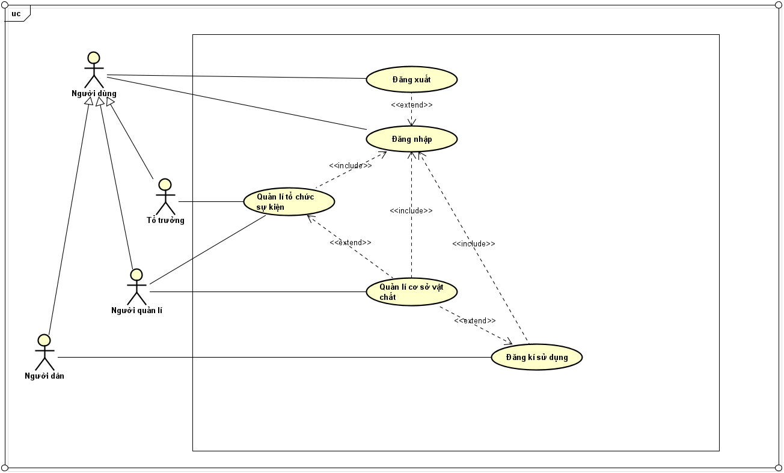

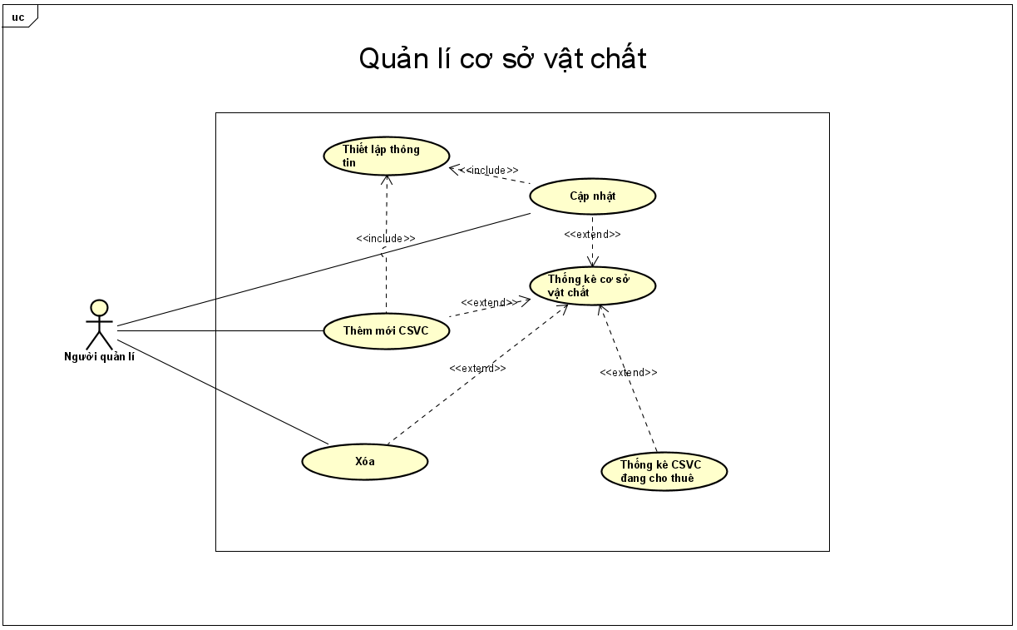

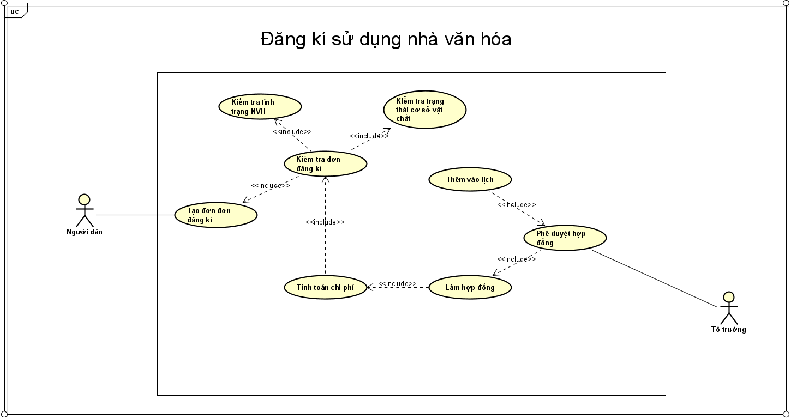

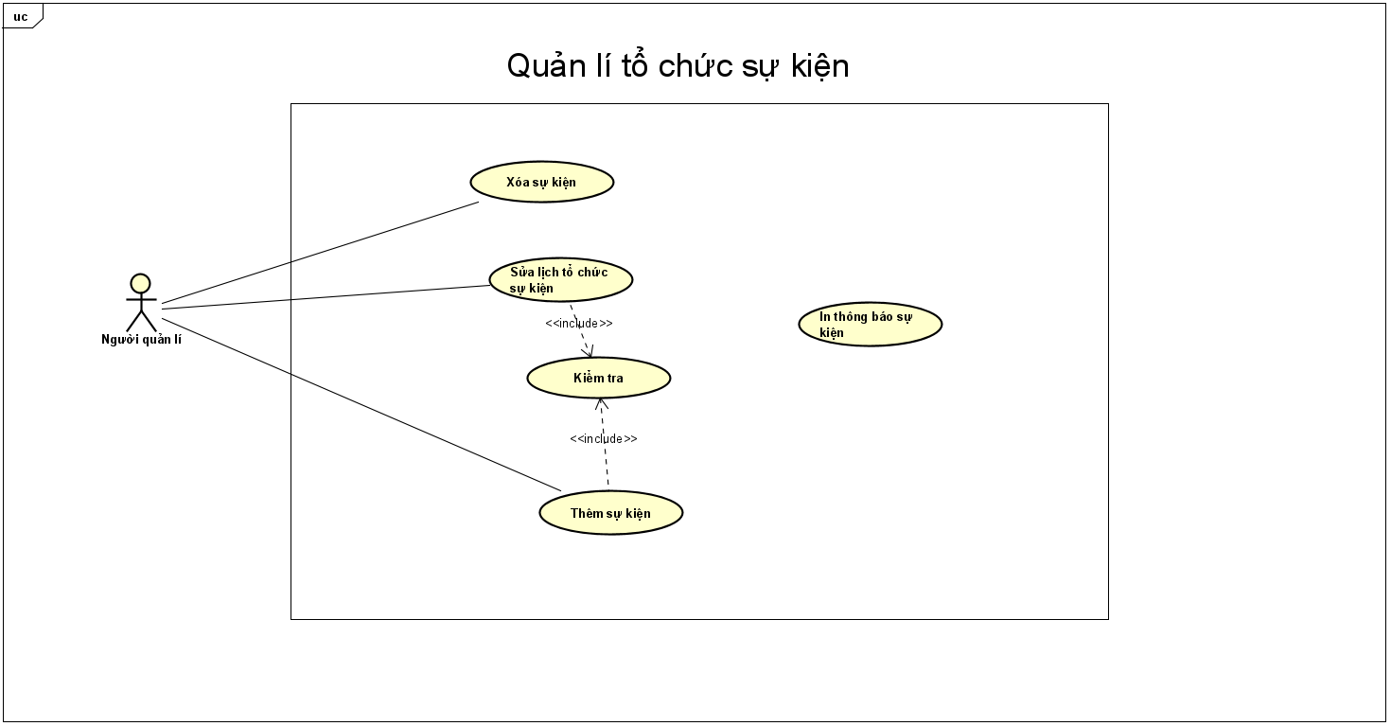

 | Đặc tả use case UC001 "Đăng nhập"

 | Mã Usecase | UC001 |  | Tên Use case |  |  |  |  | Đăng nhập
 | Tác nhân |  |  | Người dùng (Cán bộ, Người dân)
 | Mô tả |  |  | Cho phép người dùng có tài khoản truy nhập vào hệ thống
 | Tiền điều kiện |  |  | Không
 | Luồng sự kiện chính |  |  | STT | Thực hiện bởi |  | Hành động
 |  |  |  | 1 | Người dùng |  | Chọn chức năng Đăng nhập
 |  |  |  | 2 | Hệ thống |  | Hiển thị giao diện Đăng nhập
 |  |  |  | 3 | Người dùng |  | Chọn loại tài khoản đăng nhập tương ứng
 |  |  |  | 4 | Hệ thống |  | Hiển thị giao diện Đăng nhập tương ứng
 |  |  |  | 5 | Người dùng |  | Nhập thông tin đăng nhập
 |  |  |  | 6 | Người dùng |  | Yêu cầu đăng nhập
 |  |  |  | 7 | Hệ thống |  | Kiểm tra xem tác nhân đã nhập các trường bắt buộc hay chưa
 |  |  |  | 8 | Hệ thống |  | Kiểm tra username và mật khẩu có hợp lệ do tác nhân nhập trong hệ thống hay không
 |  |  |  | 9 | Hệ thống |  | Tạo giao diện màn hình chính
 | Luồng sự kiện thay thế |  |  | STT | Thực hiện bởi |  | Hành động
 |  |  |  | 7a | Hệ thống |  | Thông báo lỗi: Cần nhập các trường bắt buộc nhập nếu người dùng nhập thiếu
 |  |  |  | 8a | Hệ thống |  | Thông báo lỗi: Thông tin username và/hoặc mật khẩu chưa đúng nếu không tìm thấy username và mật khẩu trong hệ thống.

 | Hậu điều kiện |  |  | Không

 | Dữ liệu đầu vào thông tin cá nhân
 | Người dùng |  | Trường dữ liệu |  | Mô tả |  | Bắt buộc |  | Điều kiện hợp lệ | Ví dụ
 | Người dân |  | username |  | là tên của người dân |  | Có |  |  | Nguyễn Văn A
 |  |  | mật khẩu |  | sđt của người dân |  | Có |  |  | 987876436
 | Cán bộ, Quản lí |  | username |  | được cấp |  | có
 |  |  | mật khẩu |  | được cấp |  | có

 | Đặc tả use case UC002 "Đăng xuất"

 | Mã Usecase | UC002 |  | Tên Use case |  |  |  | Đăng xuất
 | Tác nhân |  |  | Người dùng (Cán bộ, Người dân)
 | Mô tả |  |  | Cho phép người dùng đăng xuất tài khoản ra khỏi hệ thống.
 | Tiền điều kiện |  |  | Tài khoản đã được đăng nhập vào hệ thống
 | Luồng sự kiện chính |  |  | STT | Thực hiện bởi |  | Hành động
 |  |  |  | 1 | Người dùng |  | Chọn chức năng Đăng xuất
 |  |  |  | 2 | Hệ thống |  | Thoát khỏi trạng thái đăng nhập
 |  |  |  | 5 | Người dùng |  | Nhập thông tin đăng nhập
 |  |  |  | 6 | Người dùng |  | Yêu cầu đăng nhập
 |  |  |  | 7 | Hệ thống |  | Kiểm tra xem tác nhân đã nhập các trường bắt buộc hay chưa
 | Hậu điều kiện |  |  | Không

 | Đặc tả use case UC003 "Đăng kí sử dụng nhà văn hóa"

 | Mã use case | UC003 | Tên use case | Đăng kí sử dụng nhà văn hóa
 | Tác nhân | Người dân, tổ trưởng, cơ sở dữ liệu
 | Mô tả | Cho phép người dân tạo yêu cầu đăng kí sử dụng nhà văn hóa, tổ trưởng có vai trò phê duyệt các đơn yêu cầu đang ở trạng thái chờ, và lưu các thay đổi vào cơ sở dữ liệu

 | Luồng sự kiện chính (Thành công)
 |  | Thực hiện bởi | Hành động
 |  | 1. Người dân | Sau khi đăng nhập vào hệ thống chọn chức năng đăng kí sử dụng NVH
 |  | 2. Người dân | Tạo đơn đăng kí bằng cách điền vào form gôm các thông tin cá nhân, thời gian đăng kí, thông tin đăng kí thuê cơ sở vật chất

 |  | 3. Hệ thống | Kiểm tra tính hợp lệ của đơn đăng kí: có bị trùng thời gian với các đơn đăng kí đã có? Tình trạng cơ sở vật chất có đủ để đáp ứng yêu cầu hay không?

 |  | 4. Hệ thống | Tính toán chi phí thuê nhà văn hóa, chi phí thuê cơ sở vật chất và hiển thị preview cho người dùng
 |  | 5. Hệ thống | Tự động tạo hợp đồng cho thuê theo mẫu ở trạng thái chờ phê duyệt
 |  | 6. Tổ trưởng | Khi đăng nhập với vai trò tôt trưởng, trên màn hình sẽ hiển thị các đơn đăng kí đang trong trạng thái chờ phê duyệt. Tổ trưởng sẽ phê duyệt các đơn đăng kí

 |  | 7.Hệ thống | Đơn đăng kí sau khi được tổ trưởng phê duyệt sẽ được thêm vào cơ sở dữ liệu
 |  | 8. Hệ thống | Sau khi đơn đăng kí được phê duyệt, hệ thống sẽ tự động gửi thông báo cho người dùng
 | Luồng sự kiện thay thế | 3a. Hệ thống | Thông báo yêu cầu không hợp lệ trong trường hợp tình trạng nhà văn hóa và cơ sở vật chất không đủ để đáp ứng cho người dùng và cho phép người dùng tạo một yêu cầu đăng kí mới

 | Hậu điều kiện | Không

 | Dữ liệu đầu vào của form đăng kí sử dụng gồm các trường

 | STT | Trường dữ liệu | Mô tả | Bắt buộc | Điều kiện | Ví dụ
 | 1 | Họ và tên |  | x |  | Nguyễn Lan Anh
 | 2 | Địa chỉ |  | x |  | Sóc Sơn - Hà Nội
 | 3 | Đăng kí sử dụng | Hội trường/Phòng họp/… | x |  | Hội trường
 | 4 | Mục đích sử dụng |  | x |  | Tổ chức tiệc cưới
 | 5 | Thời gian |  | x |  | Từ ngày 25/11/2020 đến ngày 27/11/2020
 | 6 | Thuê các trang thiết bị | Tích lựa chọn trang thiết bị muốn thuê và nhập số lượng |  |  | Loa (2 cái), bàn ghế (100 bộ), …
 | 7 | Cam kết |  | x

 | Đặc tả use case UC004 "Quản lí tổ chức sự kiện"

 | Mã Use case | UC004 | Tên Use case | Quản lí tổ chức sự kiện
 | Tác nhân | Người quản lí, Cơ sở dữ liệu (hệ thống)
 | Mô tả | Cho phép người quản lí thêm, sửa, xóa sự kiện
 | Tiền điều kiện | Không
 | Luồng sự kiện chính (Thành công) | Thực hiện bởi | Hành động
 |  | 1. Người quản lí | Đăng nhập vào hệ thống và chọn chức năng quản lí tổ chức sự kiện
 |  | 2. Hệ thống | Hiển thị giao diện quản lí sự kiện
 |  | 3. Người quản lí | Chọn sự kiện có sẵn để sửa, xóa hoặc chọn tạo sự kiện mới
 |  | 4. Người quản lí | Điền vào form sự kiện để sửa hoặc tạo mới
 |  | 5. Hệ thống | Kiểm tra tác nhân đã nhập hết các trường bắt buộc chưa
 |  | 6. Hệ thống | Kiểm tra sự kiện (trùng lịch, không đủ vật chất, đã tồn tại)
 |  | 7. Hệ thống | Thêm, sửa , xóa trong cơ sở dữ liệu
 |  | 8. Hệ thống | Gửi thông báo đến người dùng, in thông báo sự kiện
 | Luồng sự kiện thay thế | 5a. Hệ thống | Thông báo lỗi: Cần nhập các trường bắt buộc
 |  | 6a. Hệ thống | Thông báo lỗi tương ứng, hiển thị lại giao diện quản lí sự kiện ban đầu
 | Hậu điều kiện | Không

 | Dữ liệu đầu vào

 | STT | Trường dữ liệu | Mô tả | Bắt buộc | Điều kiện | Ví dụ
 | 1 | Tên sự kiện |  | x |  | Hội trại Trung thu
 | 2 | Thời gian |  | x |  | Ngày 23/10/2020, từ 20h đến 22h
 | 3 | Địa điểm |  | x |  | Hội trường
 | 4 | Đăng kí sử dụng vật chất | Chọn trang thiết bị, số lượng | x |  | Loa (2c), bàn ghế (100c), đầu đĩa (1c)
 | 5 | Nội dung |  | x |  | Nhân dịp Tết Trung thu năm 2020, tối ngày 23/10, tại nhà văn hóa thôn Ngò, Ban chấp hành Đoàn thanh niên xã Tân Tiến tổ chức chương trình “Đêm hội trăng rằm” cho các em thiếu nhi trên địa bàn.

 | Đặc tả use case UC005 "Quản lí cơ sở vật chất"

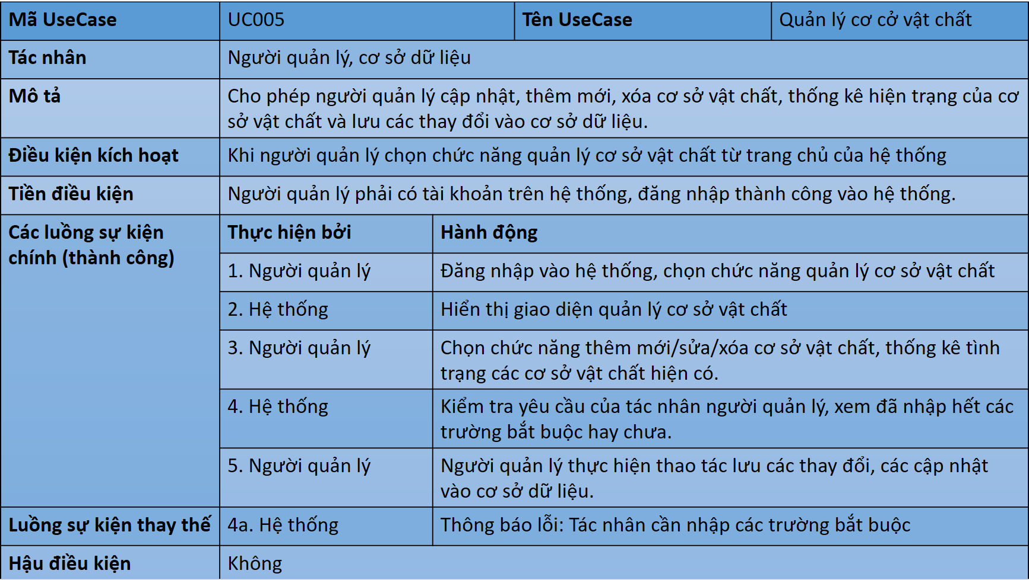

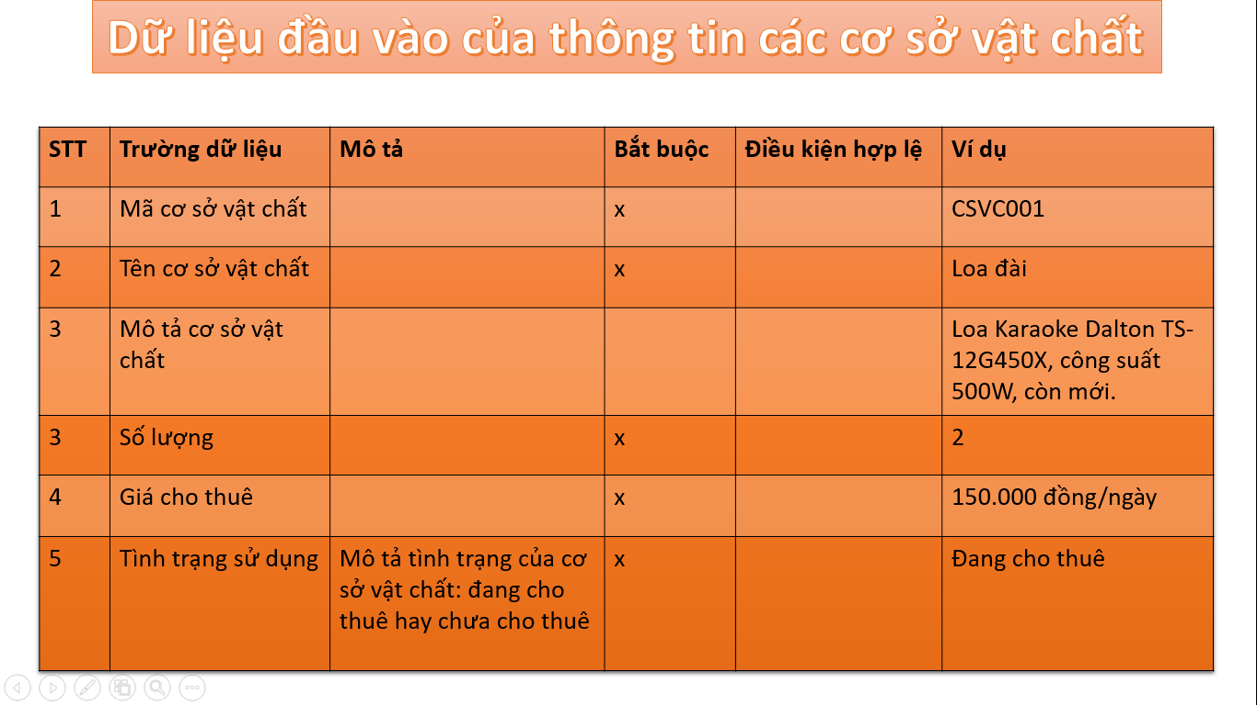

 | Đặc tả yêu cầu phi chức năng

 | + Chức năng (Functionality):
 | - Hỗ trợ nhiều người dùng làm việc đồng thời.
 | - Có thông báo khi xảy ra lỗi: lỗi về miền dữ liệu của dữ liệu đưa vào, các cập nhật gây ra xung đột, đăng ký sự kiện mới bị đè thời gian với sự kiện đã đăng ký trước đó, các lỗi của hệ thống.
 | - Có thông báo khi hệ thống đang được bảo trì, nâng cấp, hoặc tạm thời không thể phục vụ.
 | + Khả năng sử dụng (Usability):
 | - Giao diện người dùng tương thích Windows7/10.
 | - Giao diện trực quan, thân thiện, dễ dàng sử dụng với cả những đối tượng không thành thạo kỹ năng máy tính.
 | + Độ tin cậy (Reliability):
 | - Lưu trữ, tính toán chính xác, không được phép có sai sót
 | - Dữ liệu cần được backup định kì theo tuần để tránh mất mát
 | - Hệ thống luôn sẵn sàng phục vụ. Thời gian nghỉ không quá 16 tiếng/ tuần
 | + Hiệu năng (Performance):
 | - Hỗ trợ đến 500 người dùng truy xuất CSDL đồng thời vào bất kì lúc nào.
 | - Thời gian chờ hoàn thành các tác vụ cho mỗi người dùng không quá 10 giây.
 | - Hệ thống cần hoàn tất 80% giao dịch trong vòng 2 phút
 | + Khả năng hỗ trợ (Supportability):
 | - Không có
 | trợ hoặc khả năng bảo trì của hệ thống
 | + Các ràng buộc thiết kế (Design constraints):
 | - Hệ thống phải cung cấp giao diện desktop
 | - Hệ thống bao gồm một CSDL RDBMS

Tuần 07
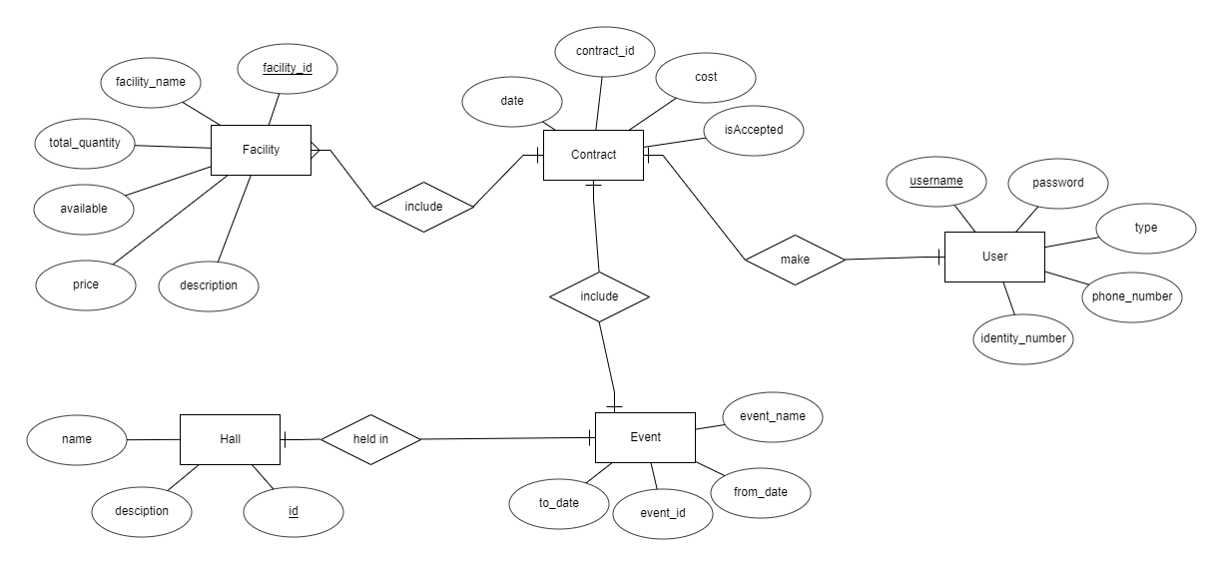
STT | Mã sinh viên | Họ và tên | Vai trò / Nội dung công việc | Đánh giá của giảng viên / TA
1 | 20183864 | Nguyễn Lan Anh
2 | 20183903 | Vũ Bình Dương
3 | 20183598 | Phạm Văn Nam
4 | 20183917 | Vũ Minh Hiếu
5 | 20183955 | Hoàng Nhật Minh

 |  |  |  |  | Nội dung thực hiện cho Bài tập tuần 07

1.1
 | a-1
 | b-1
 | c- 1 (F) | 2 (T)
 | 3 (F) | 4 (F)
 | 5 (T) | 6 (F)
 | 7 (T) | 8 (F)
 | 9 (T)
1.2
 | a. Nội dung hoạt động thẩm định yêu cầu phần mềm
 | - Mỗi yêu cầu có phù hợp với dự án tổng thể hoặc mục tiêu của dự án không
 | - Tất cả các yêu cầu được chỉ định ở mức trừu tượng có phù hợp không
 | - Mỗi yêu cầu có cần thiết cho mục tiêu hệ thống hay là một tính năng bổ sung
 | - Mỗi yêu cầu có bị ràng buộc và rõ ràng không
 | - Nguồn cho từng yêu cầu là gì
 | - Các yêu cầu có xung đột với nhau không
 | - Yêu cầu có thể đạt được trong môi trường kĩ thuật được đề xuất cho hệ thống hoặc sản phẩm không
 | - Mỗi yêu cầu có thể kiểm thử được không
 | - Mô hình yêu cầu có phản ánh thông tin, chức năng và hành vi của hệ thống được xây dựng không
 | - Mô hình yêu cầu có được tổ chức theo cách cho phép biểu diễn thông tin hệ thống theo hướng chi tiết dần một cách liên tục không
 | - Tất cả các mẫu yêu cầu đã được xác thực hợp lệ hay chưa và chúng có phù hợp với yêu cầu của khách hàng không

 | b. Nhược điểm
 | - Thiếu đặc tả hình thức trpng mô tả ca sử dụng
 | - Không phải tất cả các hệ thống đều có các tác nhận được xác định rõ ràng
 | - Các ca sử dụng vốn không theo hướng đối tượng
 | - Các nhà phát triển có xu hướng tiến hành phân rã chức năng với các ca sử dụng
1.3
 | 1- Quality
 | 2- Validation
 | 3- WBS
 | 4 - baseline
 | 5 - testing
 | 6 - Class
 | 7 - spiralmodel
 | 8 - Loc
 | 9 - contract
 | 10 - usecase
 | 11- prototyping
 | 12- gantt
 | 13- DFD
 | 14- defect
 | 15 - Veryfication
 | 16- ERD
 | 17- risk
 | 18- actor
 | 19- scrum
 | 20- UML
 | 21- extremeprogramming
 | 22- RUP
 | 23- portability

1.4 | Xác định lớp phân tích cho từng use case

 | Use case: Đăng nhập

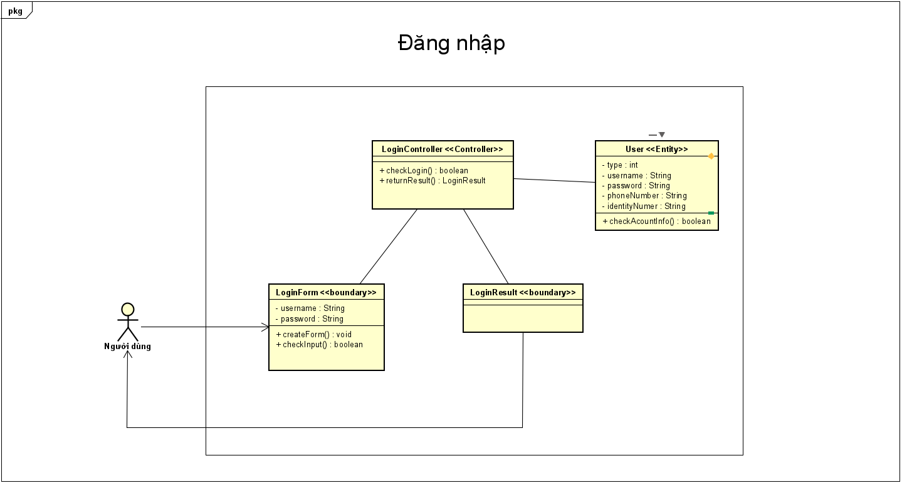

 | Use case: Đăng kí sử dụng nhà văn hóa
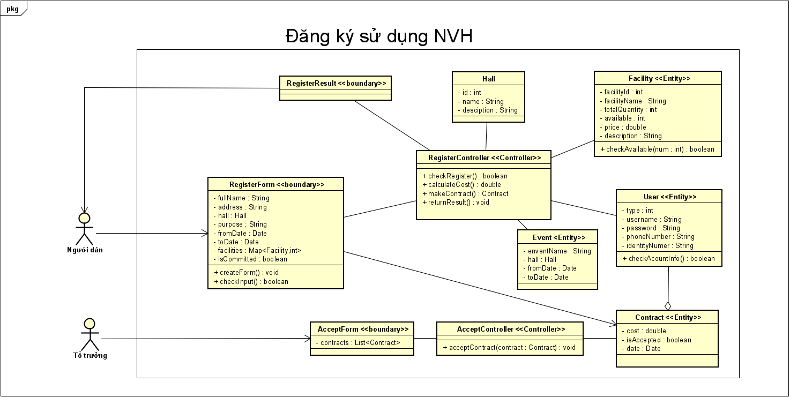

 | Use case: Quản lí cơ sở vật chất

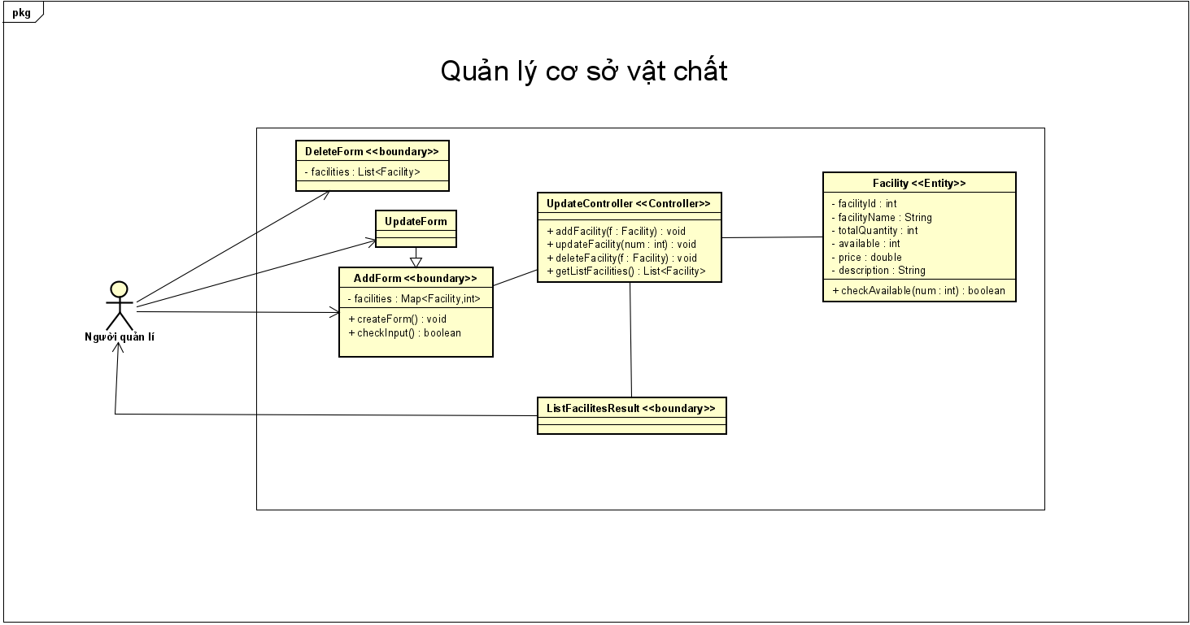

 | Use case: Quản lí tổ chức sự kiện

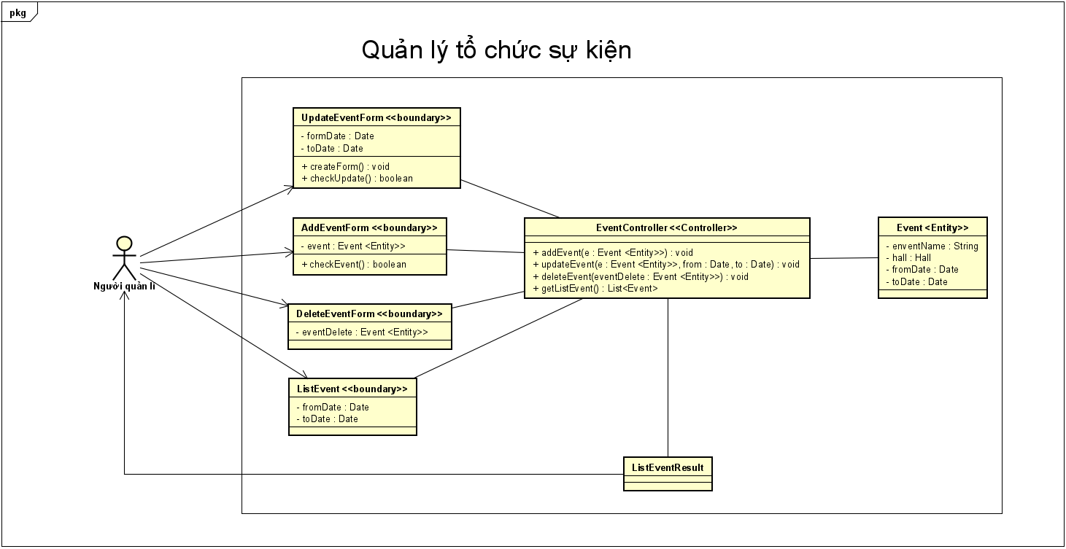

1.5 | Biểu đồ trình tự

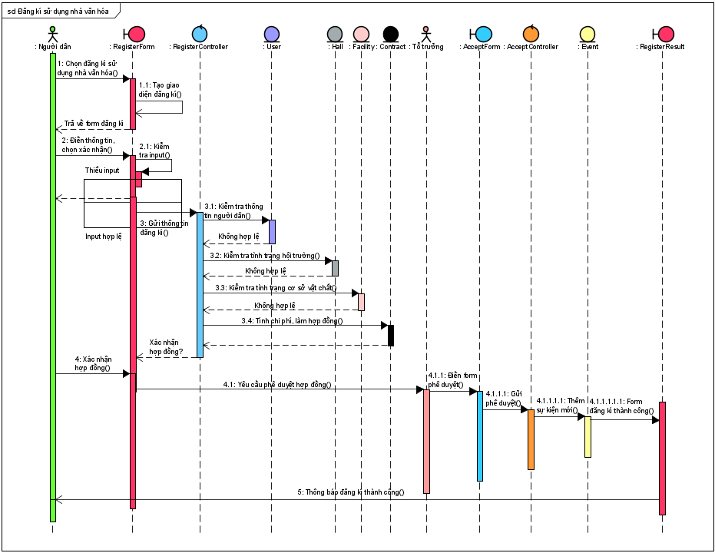

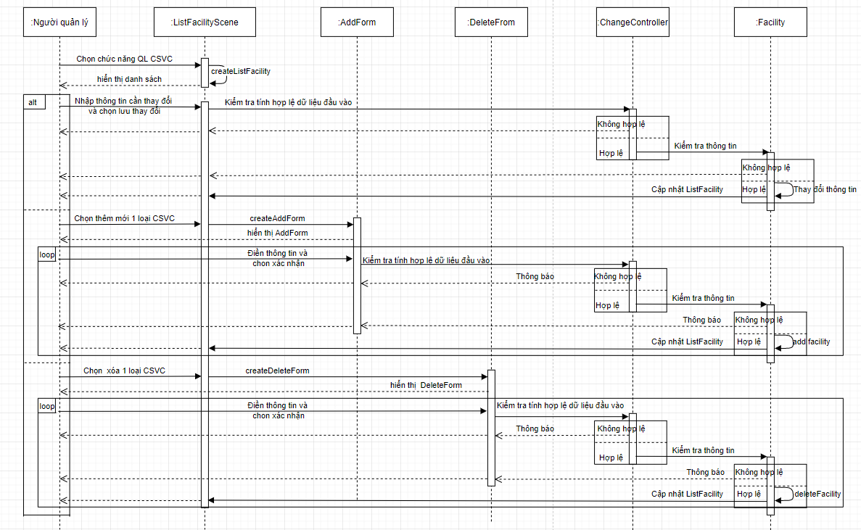

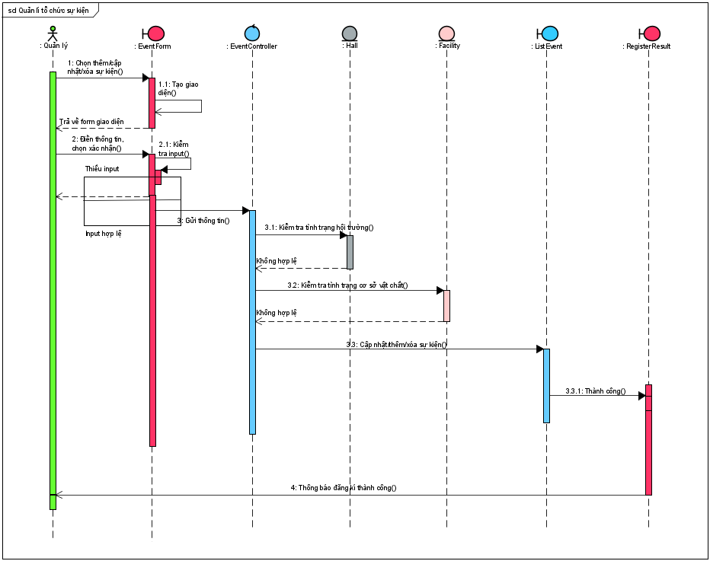

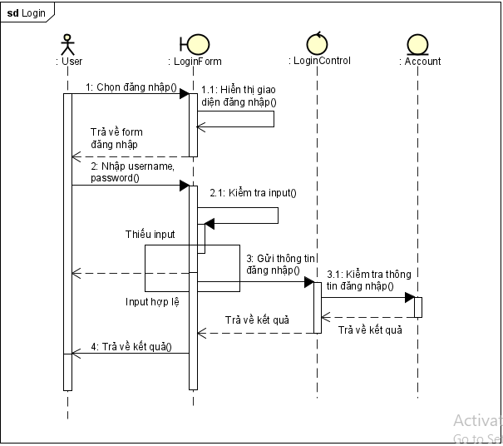

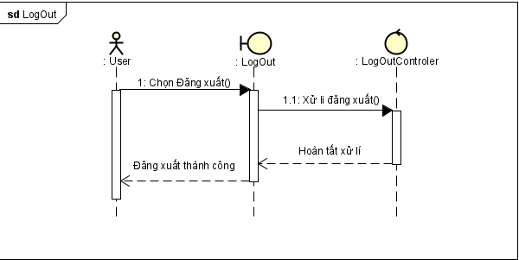

1.6 | Biếu đồ thực thể liên kết ERD

